HU
Código* | Nombre HU | Como … * | Necesito (quiero) … * | Para … * | Criterios de aceptación * | Requerimientos no funcionales - Volumetría * | Datos de entrada | Datos de salida | Servicios | Notas | DISPONIBILIDAD | FUNCIONALIDAD | CONFIDENCIALIDAD
HU_001 | Mejorar flujo de solicitudes a procesos | Gerencia de Mejora Continua | Se requiere cambiar o mejorar el gestor de solicitudes | Tener un mejor control de las solicitudes en cuanto a flujo, tiempos e interfaz del usuario | 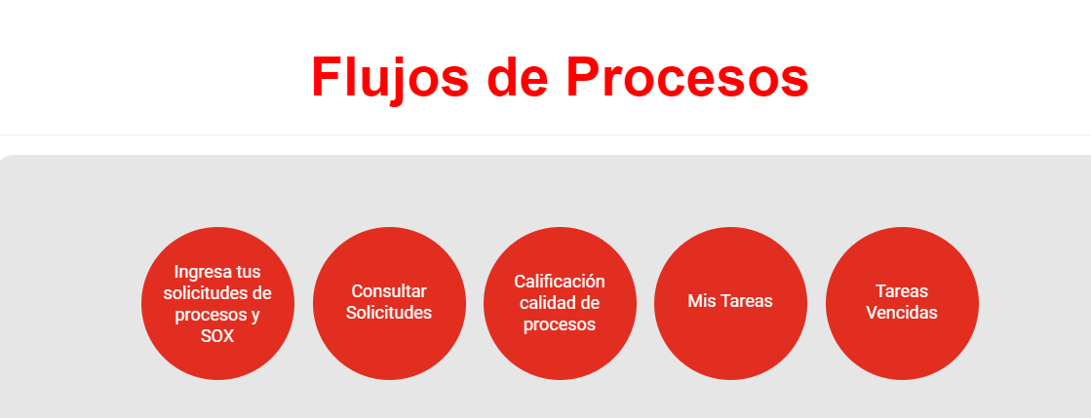 1.1 Dado que el gestor de solicitudes presenta algunas fallas, cuando se registra seguimiento en algunas tipologías, se tienen tareas dentro de un flujo que no corresponden o aplican y se generan errores en el cierre de algunos casos, entonces se requiere realizar los ajustes en los flujos de cada tipología de casos para que se creen las tareas de recepción, asignación, gestión y cierre generando las alarmas de sla por tarea, reportes por caso o tarea y configuración de mensajes al usuario y solucionador, ajustar nombres de campos, dejar fecha de actualizaciones dentro del caso, eliminar link para flujo de consulta, parametrizar consulta de casos, en el detalle de la solicitud de procesos eliminar aprobadores, para todos los casos de ingreso de solicitudes, consultar solicitudes y tareas que se regrese a la página principal del Portal de Procesos de Claro entre otros, dejando lo más parametrizable posible cada flujo de trabajo. Adicional modificar la visual grafica de inicio por una más moderna con imágenes animadas. | Disponibilidad 7*24
HU_002 | Digitalizar flujo de mejora - Automatización | Gerencia de Mejora Continua | Se requiere crear un flujo que digitalice los pasos de las iniciativas de mejoras de procesos y automatización | Tener un flujo de tareas configurado bajo un formato parametrizable | 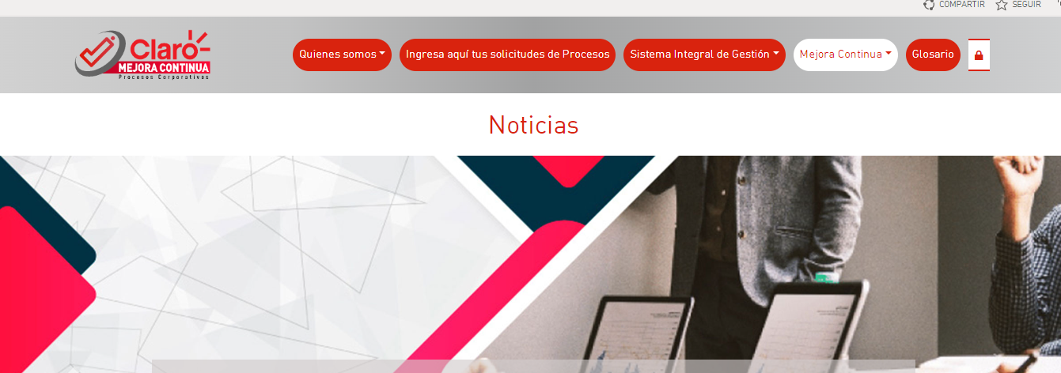 2.1 Dado que se requiere tener una gestión y control de las solicitudes o necesidades de mejora, cuando se identifica o solicita desde negocio, entonces Se requiere crear y configurar un flujo de trabajo que siga tareas de registro, gestión y control bajo formato "sumary" y otros campos adicionales, este flujo debe ser parametrizable en sus etapas, campos, usuarios (asociados a directorio activo)y que se puedan generar reportes de las iniciativas. En la imagen se indica donde debe quedar el sitio, el cual debe ser navegable por mano u otor elemento visual. Los pasos y campos de los registros a diligenciar se entregaran una vez se de entendimiento inicial del requerimiento. | Disponibilidad 7*24
HU_003 | Ajustar portal para que campos de publicación no se modifiquen | Gerencia de Mejora Continua | Se requiere que la información de documentos cargados no sea modificado o eliminado por el sistema | Tener disponibles los documentos cargados sin que se genere error | 3.1 Dado que La documentación debe estar siempre disponible para consulta de los colaboradores y de entes de control, cuando se navega o consulta a través del portal, entonces se requiere que la información y los links de los documentos cargados no sean modificados o eliminados de manera automática por el sistema, ya que actualmente varios documentos que son cargados al SharePoint después de unos días se les cambia el link colocando un "+" en los espacios haciendo imposible encontrarlo y que se abra de manera correcta o borrando la información cargada. Cabe resaltar que no es un olvido de usuario porque el sistema no deja guardar ya que los campos son de diligenciamiento obligatorio. cambiar todo el esquema de codificación automático acorde con las siglas de macroprocesos, numeración de procesos, tipo de documento y consecutivo. https://claromovilco.sharepoint.com/sites/PortalProcesos/Documentos/Documents/Gesti%C3%B3n+Aseguramiento+de+Bajas+Voz+del+Cliente+Segmento+Hogares+y+Personas.pdf | Disponibilidad 7*24
HU_004 | Cambiar arquitectura de documentos publicados | Gerencia de Mejora Continua | Se requiere ajustar la documentación (archivos y links) de acuerdo con los cambios de la arquitectura de procesos | Tener la documentación dentro de los macroprocesos y procesos correspondientes asegurando que los documentos abran | 4.1 Dado que Se realizó un cambio en el portal en los nombres de macroprocesos y procesos, cuando Se van a consultar los documentos no abren, entonces es necesario que los documentos o links se dejen en las ubicaciones que les corresponde de acuerdo con el cambio de nombre del macroproceso y proceso o su nuevo proceso y que los links de los documentos que están en versiones anteriores de Adonis o cambiados por el sistema se actualicen para que se puedan visualizar los documentos. Adicional los anexos con los cambios recientemente realizados en mapa de procesos no quedaron habilitados para ser subidos al portal sin que sean visuales pero que se puedan llamar desde el procedimiento. | Disponibilidad 7*24
FLUJOS E2E
HU_005 | Crear nueva visual para flujos eje | Gerencia de Mejora Continua | Se requiere crear una nueva visual que se desprende desde el mapa de procesos para que se visualicen los flujos eje. | Tener visual desde el mapa de proceso de los eje | 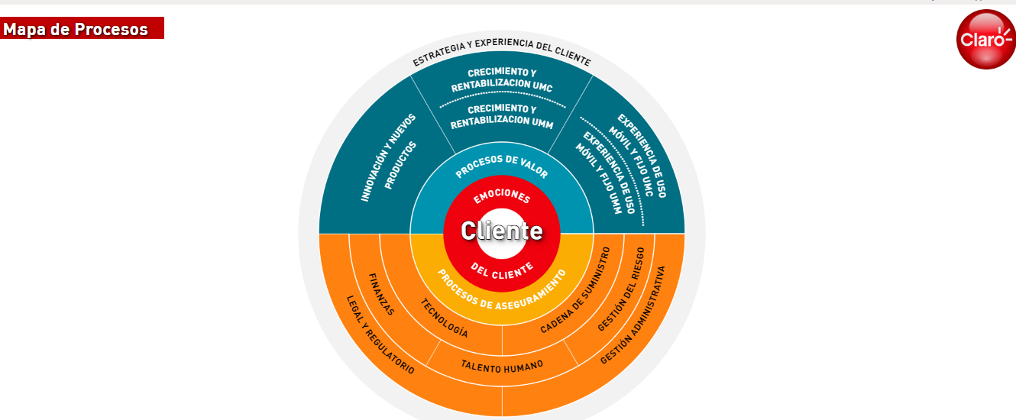 5.1 Dado que se creo un nuevo nivel en la arquitectura de procesos, cuando Se quiere consultar sus descripción y flujos no hay un sitio dentro del portal donde se pueda visualizar, entonces se requiere crear un sitio que se conecte desde el mapa de procesos y en el cual se visualice la estructura de eje que contiene: Definición, descripción y nombre por flujo, flujo de eje, objetivo, dueño , indicadores y que tenga regreso al mapa de procesos, la navegación debe ser dinámica y fácil de recorrer, adicional este sitio debe ser parametrizable para incluir información de nuevos flujos o editarlos o eliminarlos. | Disponibilidad 7*24 |  |  |  |  |  |  |  | visualizar, obj, alcance, dueño, crear o cambiar imágenes
Madurez de procesos
HU_006 | Crear modulo de madurez de procesos | Gerencia de Mejora Continua | Se requiere crear un modulo que permita la administración y medición de madurez de procesos |  | 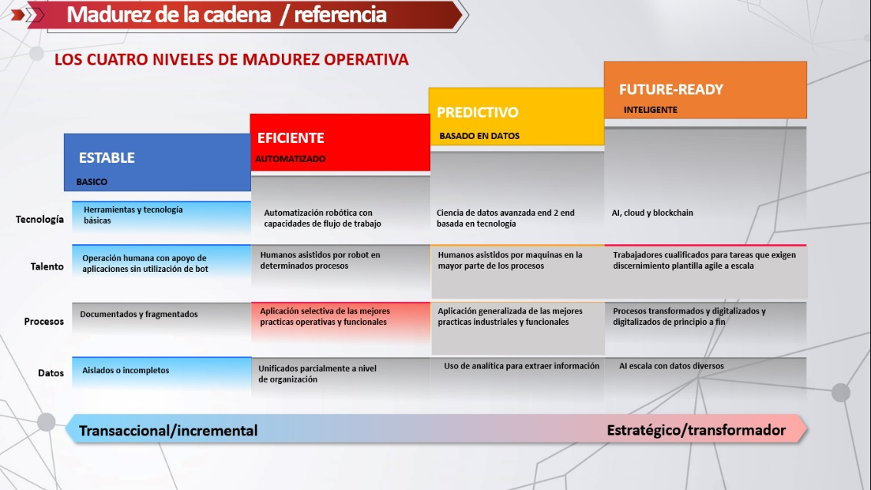 6.1 Dado que el programa Ópalo busca que los dueños de procesos se empoderen de sus procesos, cuando se requiera medir esta apropiación se hace necesario medir el crecimiento en este tema, Entonces se requiere desarrollar un sitio donde se pueda tener la información de procesos que llevan mas de un año sin actualizar, mejoras y beneficios alcanzados por las áreas en sus procesos, resultados de las mediciones del proceso de tal manera que se pueda halar del portal o la base correspondiente para consolidar, analizar y definir un ranking de madurez acorde al desarrollo de los temas. este sitio debe ser parametrizable en cantidad de ítems a incluir para visualización y medición de madurez, escalera de madurez de procesos, generación de reporte de madurez de los procesos. y vinculado a los macroprocesos y procesos. Cual es el sitio? Donde se requiere? Imagen - CUALES SON LOS PARÁMETROS? | Disponibilidad 7*24
HU_007 | Depurar contenido del portal | Gerencia de Mejora Continua | Se requiere depurar la información del portal | Tener un depuración ágil del contenido del portal | 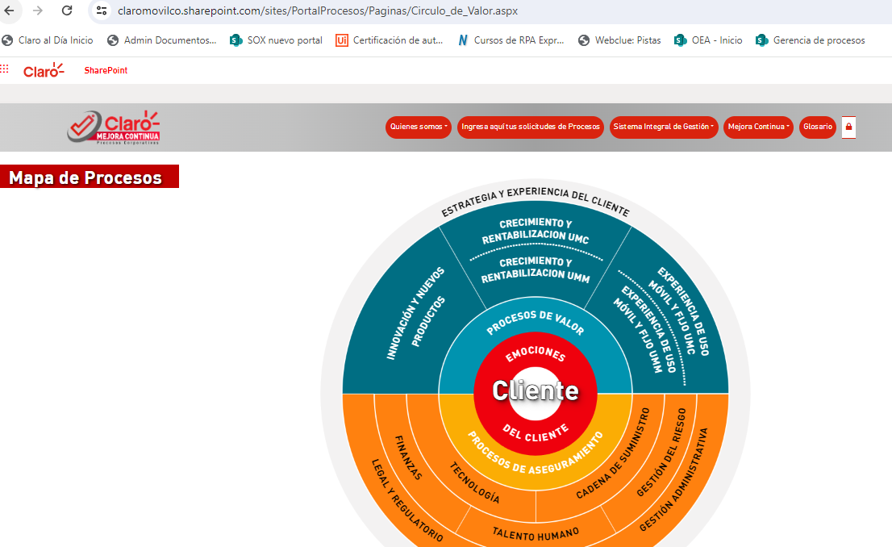 7.1 Se requiere depurar el portal en su contenido, carpetas no usadas, bibliotecas no usadas, listas no usadas, ajustar nombre de bibliotecas y listas para que los nombres se ajusten a los cambios en nombres de procesos y macroprocesos sin afectar la parametrización. de igual manera ajustar los links por ejemplo ala abrir el mapa de procesos el link indica que se está abriendo el circulo de valor. | Disponibilidad 7*24

HU_003
Código* | Nombre HU | Como … * | Necesito (quiero) … * | Para … * | Criterios de aceptación * | Requerimientos no funcionales - Volumetría * | Datos de entrada | Datos de salida | Servicios | Notas | DISPONIBILIDAD | FUNCIONALIDAD | CONFIDENCIALIDAD

HU_003 | Ajustar portal para que campos de publicación no se modifiquen | Gerencia de Mejora Continua | Se requiere que la información de documentos cargados no sea modificado o eliminado por el sistema | Tener disponibles los documentos cargados sin que se genere error | 3.1 Dado que La documentación debe estar siempre disponible para consulta de los colaboradores y de entes de control, cuando se navega o consulta a través del portal, entonces se requiere que la información y los links de los documentos cargados no sean modificados o eliminados de manera automática por el sistema, ya que actualmente varios documentos que son cargados al SharePoint después de unos días se les cambia el link colocando un "+" en los espacios haciendo imposible encontrarlo y que se abra de manera correcta o borrando la información cargada. Cabe resaltar que no es un olvido de usuario porque el sistema no deja guardar ya que los campos son de diligenciamiento obligatorio. cambiar todo el esquema de codificación automático acorde con las siglas de macroprocesos, numeración de procesos, tipo de documento y consecutivo. https://claromovilco.sharepoint.com/sites/PortalProcesos/Documentos/Documents/Gesti%C3%B3n+Aseguramiento+de+Bajas+Voz+del+Cliente+Segmento+Hogares+y+Personas.pdf | Disponibilidad 7*24

3.1 Al consultar un documento en el portal de procesos, opción Consulta de procesos en el portal de procesos
Consulta documento 1:

Aparece el siguiente mensaje

En perfil de Administrador, al tratar de editar el documento aparece el siguiente error y no me deja editarlo para modificar
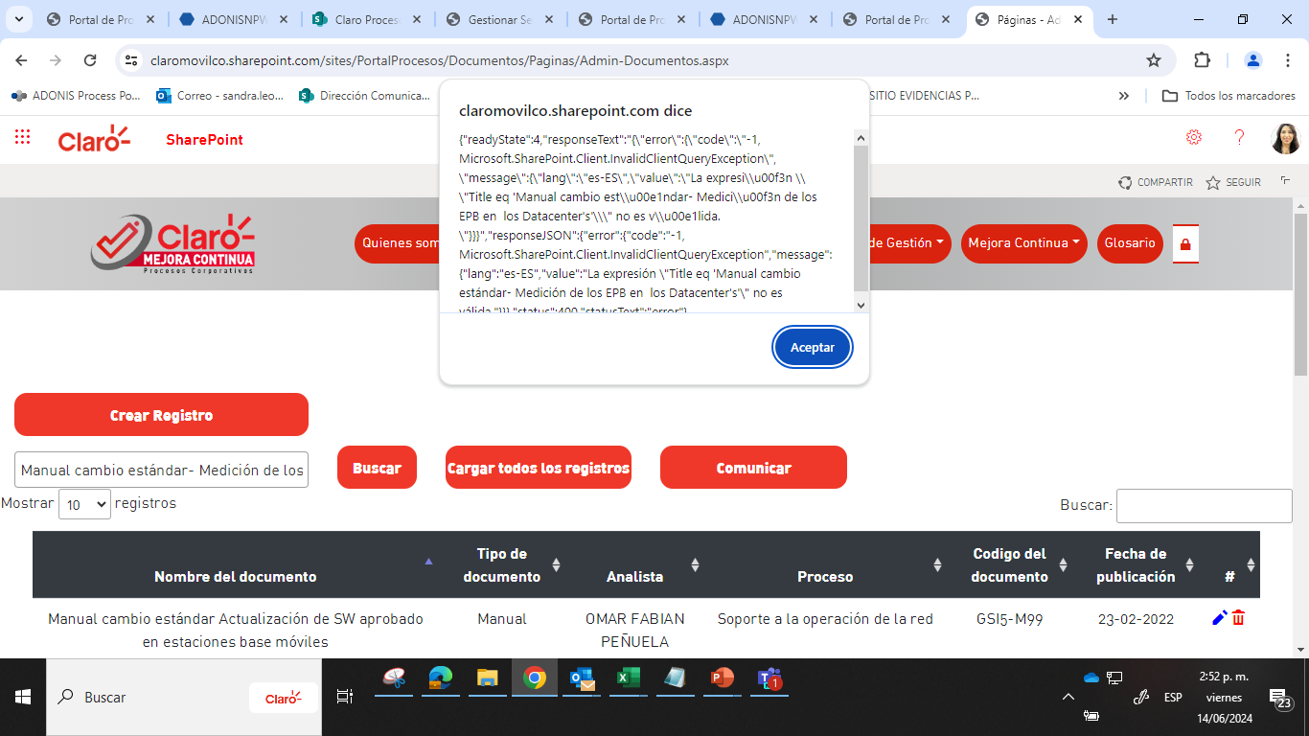

3.2 Consulta de documento 2:

Al editar el documento, se cambio el link adicionando el signo "+" en el nombre:
https&#58;//claromovilco.sharepoint.com/sites/Portal Procesos/Documentos/Documents/Gestión+Aseguramiento+de+Bajas+Voz+del+Cliente+Segmento+Hogares+y+Personas.pdf

3.3 Al ingresar por el botón administrador (candado) si se requiere publicar un documento existente, no aparecen los siguientes campos: Direcciones, gerencias y líder, es necesario volver a incluirlos

APARECEN RESPONSABLES QUE NO SON

Así mismo, aparecen responsables que no son

HU_004
Código* | Nombre HU | Como … * | Necesito (quiero) … * | Para … * | Criterios de aceptación * | Requerimientos no funcionales - Volumetría * | Datos de entrada | Datos de salida | Servicios | Notas | DISPONIBILIDAD | FUNCIONALIDAD | CONFIDENCIALIDAD
HU_004 | Cambiar arquitectura de documentos publicados | Gerencia de Mejora Continua | Se requiere ajustar la documentación (archivos y links) de acuerdo con los cambios de la arquitectura de procesos | Tener la documentación dentro de los macroprocesos y procesos correspondientes asegurando que los documentos abran | 4.1 Dado que Se realizó un cambio en el portal en los nombres de macroprocesos y procesos, cuando Se van a consultar los documentos no abren, entonces es necesario que los documentos o links se dejen en las ubicaciones que les corresponde de acuerdo con el cambio de nombre del macroproceso y proceso o su nuevo proceso y que los links de los documentos que están en versiones anteriores de Adonis o cambiados por el sistema se actualicen para que se puedan visualizar los documentos. Adicional los anexos con los cambios recientemente realizados en mapa de procesos no quedaron habilitados para ser subidos al portal sin que sean visuales pero que se puedan llamar desde el procedimiento. | Disponibilidad 7*24

4.1 Consulta 1: Al consultar documentos en el portal de procesos, opción Consulta de procesos en el portal de procesos, aparece en el link de consulta la ruta del documento/XXXX.pdf

Al dar clic en consultar, aparece el siguiente mensaje que aparece:

El cual es diferente al Link del documento que aparece cuando se consulta por administrador:
<div+class="ExternalClass308B086A64D44E2186F217AC2175FF04">https&#58;//claromovilco.sharepoint.com/sites/PortalProcesos/Documentos/Documents/v0_20340.pdf</div>

4.2 Consulta 2:
Con el cambio en el mapa de procesos, existen documentos que aplican para dos macroprocesos: por ejp
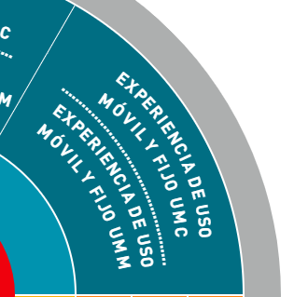

El siguiente documento aplica para los macroprocesos de UMC y UMM descritos anteriormente, al tratar de ingresar al documento desde al macro de UMC:

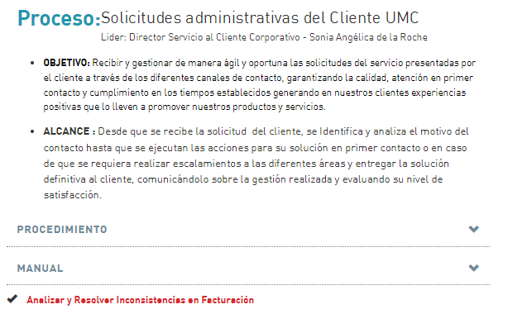

Aparece el documento:

Pero al tratar de ingresar desde el macroproceso UMM
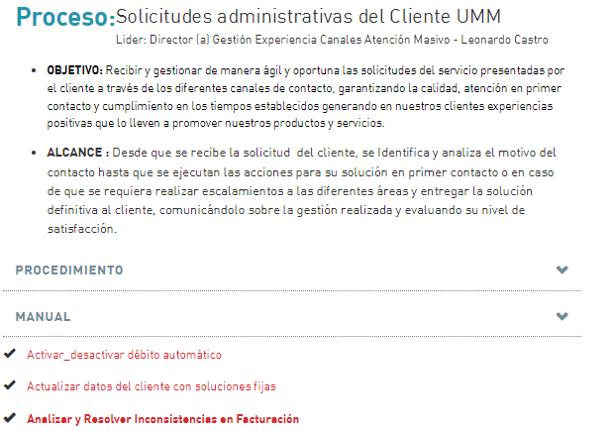

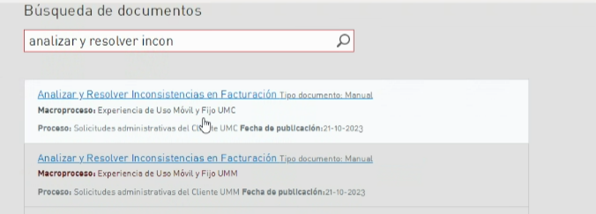

Aparece error:

4.3 Al efectuar la búsqueda por administrador (candado), en la consulta aparece dos veces, pero al dar clic en el primer documento duplicado, solo aparece uno (Solicitudes administrativas del cliente UMC), el documento debe quedar en las dos ubicaciones Solicitudes administrativas del cliente UMC y Solicitudes administrativas del cliente UMM y que se visualice desde cualquiera de los dos registros

4.4 Consulta 3: Con el cambio en los macroprocesos y procesos, cambiaron los códigos de los documentos



Se requiere cambiar en el campo código que las tres primeras siglas, se modifiquen con las nuevas (ver hoja MACROPROCESOS)

4.4 Cuando le doy clic en administrador (candado), en el campo comunicados mejorar la visualización (ver Mockup comunicados)

HU_007
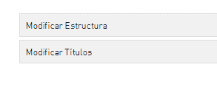
Código* | Nombre HU | Como … * | Necesito (quiero) … * | Para … * | Criterios de aceptación * | Requerimientos no funcionales - Volumetría * | Datos de entrada | Datos de salida | Servicios | Notas | DISPONIBILIDAD | FUNCIONALIDAD | CONFIDENCIALIDAD
HU_007 | Depurar contenido del portal | Gerencia de Mejora Continua | Se requiere depurar la información del portal | Tener un depuración ágil del contenido del portal | 7.1 Se requiere depurar el portal en su contenido, carpetas no usadas, bibliotecas no usadas, listas no usadas. Así mismo, actualizar nombre de bibliotecas y listas para que se ajusten a los cambios en nombres de procesos y macroprocesos sin afectar la parametrización. De igual forma ajustar los links, por ejemplo al abrir el mapa de procesos, el link indica que se está abriendo el circulo de valor y cuando se ingresa a algún macroproceso, indica que debe volver al cirdulo de valor. | Disponibilidad 7*24

Cambiar Volver a Circulo de Valor por Volver al mapa de procesos

Estos campos no deben aparecer cuando se abre el mapa de procesos

Mockup Asignaciones
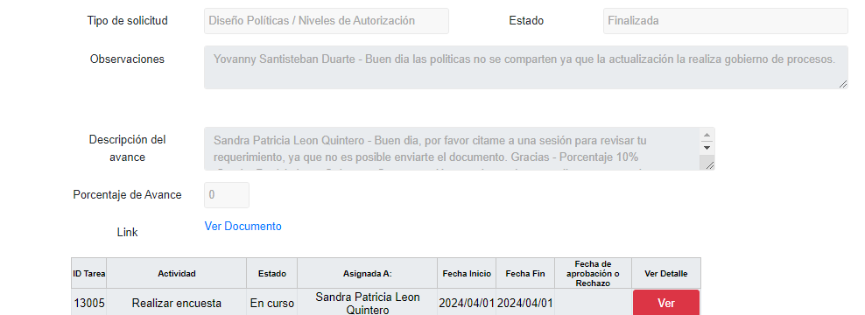
Dejar de visualizar elegir archivo cuando se completa el avance a 100% en los siguientes casos: Adherencia de procesos, administración de certificaciones ISO, automatizaciones, Everest, flujos de valor, gobierno de procesos, listado de documentos de proyectos, mantenimiento Portal mejora procesos, mejora transversal, prueba de recorrido sox, Salesforce, transforma, tu construyes la experiencia
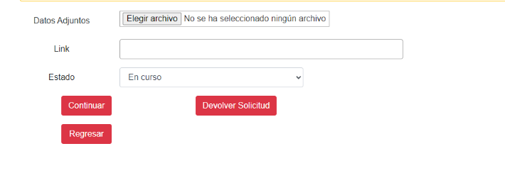

Dejar de solicitar el link para la consulta en: Consulta de documentos, Everest:
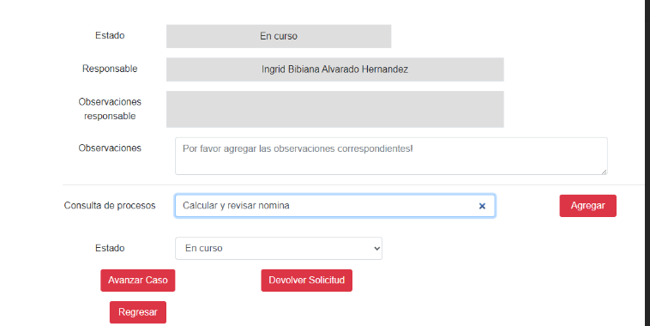

Dejar de visualizar datos adjuntos, aprobadores cuando se completa la tarea al 100% en: Diseño de políticas y niveles de autorización, documentación sox:
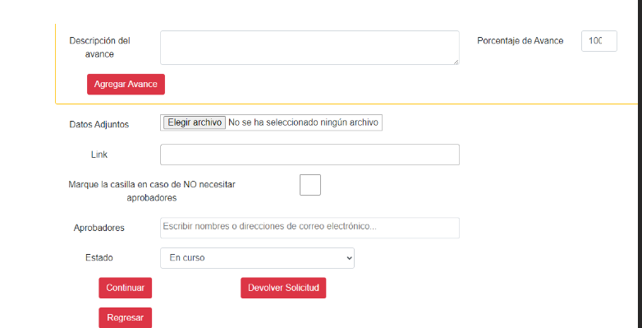

Eliminar campo eliminar encuesta en: Diseño políticas/niveles de niveles de autorización:

Mockup flujos solicitudes de pr

Mockup flujos solicitudes de procesos sugerido

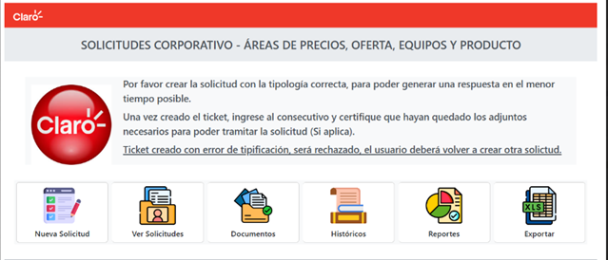

Otras opciones

Mockup mapa de procesos
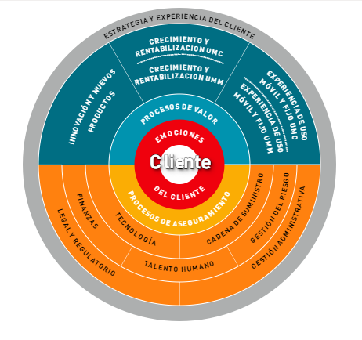
Mockup mapa de procesos

Mockup nombre
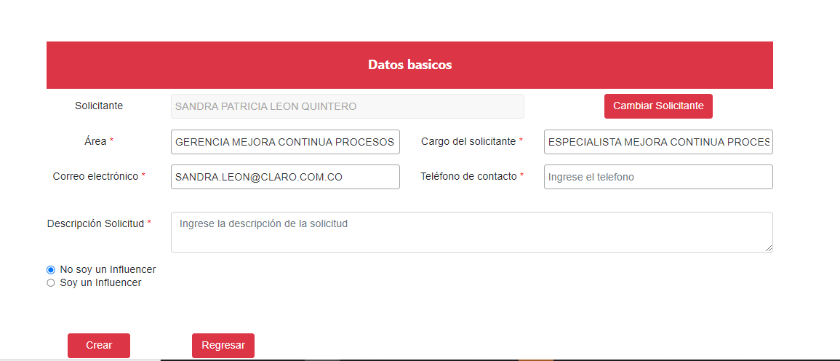

Mockup observaciones
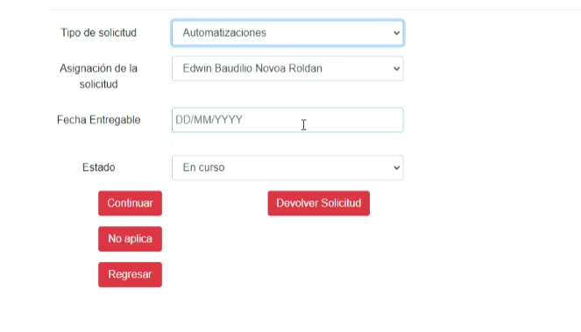

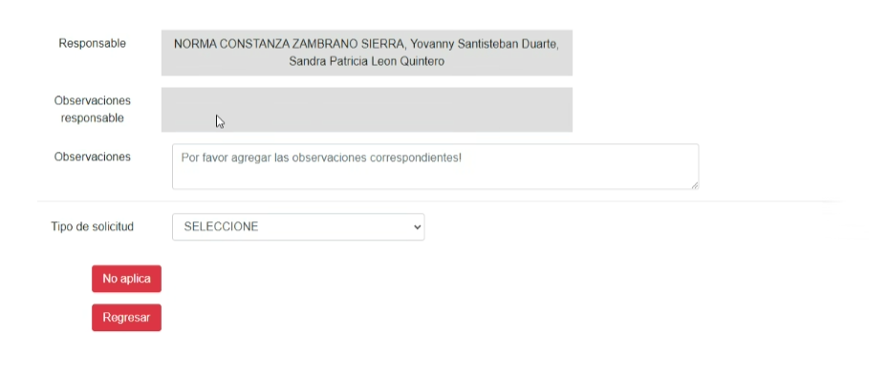

Mockup tareas relacionadas
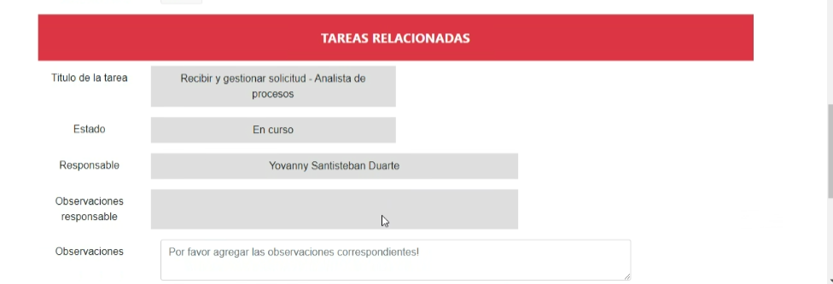

Mockup comunicados
En la solicitud:

Sobre la configuración actual, modificar los siguientes campos:
En el encabezado: Cambiar el nombre Líder por Dueño
Cuando se ingrese el nombre del documento, automáticamente completar los siguientes campos en el encabezado: Nombre del Macroproceso correspondiente, dueño, dueño y link del documento
En la tabla que aparezca el dueño del documento y que no aparezca tipo de documento y versión

En el correo: Revisar los siguientes ejemplos: A continuación algunas consideraciones
En el campo PUBLICACIÓN DE DOCUMENTOS No XXX: Colocar el número de consecutivo automáticamente, iniciar desde 001 hasta el número que se genere al 31 de diciembre de cada año. Es decir cada 1 de enero debe iniciar en 001 y terminar el consecutivo que traiga al 31 de diciembre
En la imagen: Que aparezca la imagen del mapa de procesos con el color correspondiente al macroproceso que coloque cuando ingrese el nombre del documento en la solicitud

Ejemplo 1: En la solicitud se seleccionó el documento "Gestionar Solicitudes de Acciones Relacionales" que pertenece al macroproceso Innovación y nuevos productos, debe aparecer iluminado el macroproceso al que pertenece

Mapa de procesos
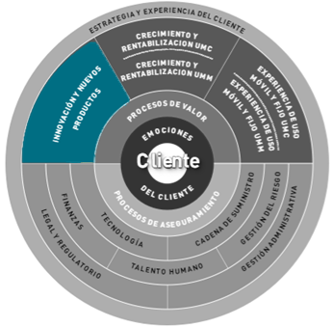

En la siguiente tabla, debe aparecer el mismo color del macroproceso iluminado, el encabezado y el nombre del documento, tal como la siguiente imagen

Nombre del documento | Objetivo | Versión | Cambio realizado | Dueño | Link
Gestionar Solicitudes de Acciones Relacionales | Atender las solicitudes para la gestión de acciones relacionales con clientes corporativos y empresas. | 3 | Se actualizan las reglas para la asignación de elementos de merchandising de acuerdo con el nivel y tipo de cliente. | Gerente Marketing Empresas y Negocios

Ejemplo 2: Si se seleccionó el macroproceso Tecnología, debe cambiar a color a amarillo el mapa de procesos y el contenido de la comunicación

Nombre del documento | Objetivo | Versión | Cambio realizado | Dueño | Link
Gestionar Solicitudes de Configuración en las Plataformas del Mediador IT | Atender las solicitudes de configuraciones de mediación en las plataformas correspondientes y en los tiempos acordados con la calidad requerida | 5 | Se incluyen Tabla con tiempos de respuesta para la atención de las diferentes solicitudes de configuración como anexos para la actividad1. | Gerencia Operación OSS
Solicitud de Configuración de Planes Soluciones Móviles | Registrar el detalle requerido para la solicitud de configuración de Planes | 1 | Actualización de formato por ingreso de nuevos productos y servicios | Gerencia Operación OSS
Solicitud de Configuración de Impuesto Regional Soluciones Móviles | Registrar el detalle requerido para la solicitud de configuración de Impuesto Regional | 0 | Versión Inicial | Gerencia Operación OSS

Plantillas ejemplo

Se requiere ajustar para que incluya dos graficas
de acuerdo con el siguiente banco de imágenes

Con los siguientes campos

Que al digitar el Nombre del documento aparezca:
tipo de documento
área dueña
link
Que el objetivo quede editable
objetivo
cambio realizado

